Sheet1
GitHub - NamSangKyu/TOTAL05 |  | 깃 주소
ctrl + a > + k f | vscode 자동 정렬

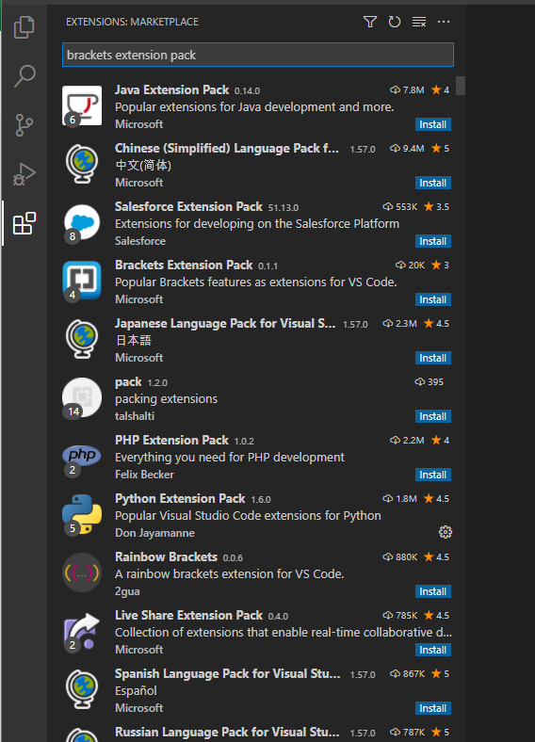
시멘트 태그
header
side
footer
nav

h1~h6
h1은 한개만

inline (가로세로 길이를 줄수가 없다. 글자 단위)
inline block 태그를 많이 쓴다.
margin(마진) 가운데 정렬이 되지 않는다.

그래서 하나의 컨테이너를 설정하여 가운데 배치를 한다.

pading 으로 늘리면 영역이 겹쳐진다.

vscode
brackets extension pack 설치

ctrl + space | html sample
html기본 틀이 모두 입력됨

name='viewport' | 사이즈를 화면 크기만큼 맞추겠다.
initial-scale=1'> | 100%이다.

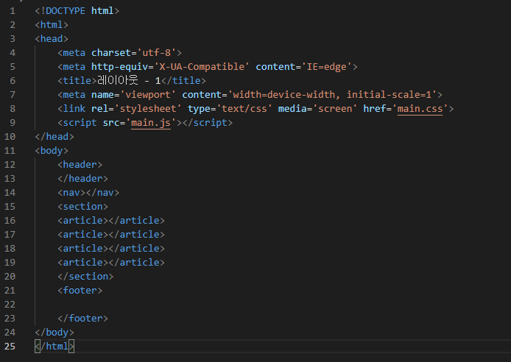

ctrl + alt + p | 라이브 서버로 html 확인가능

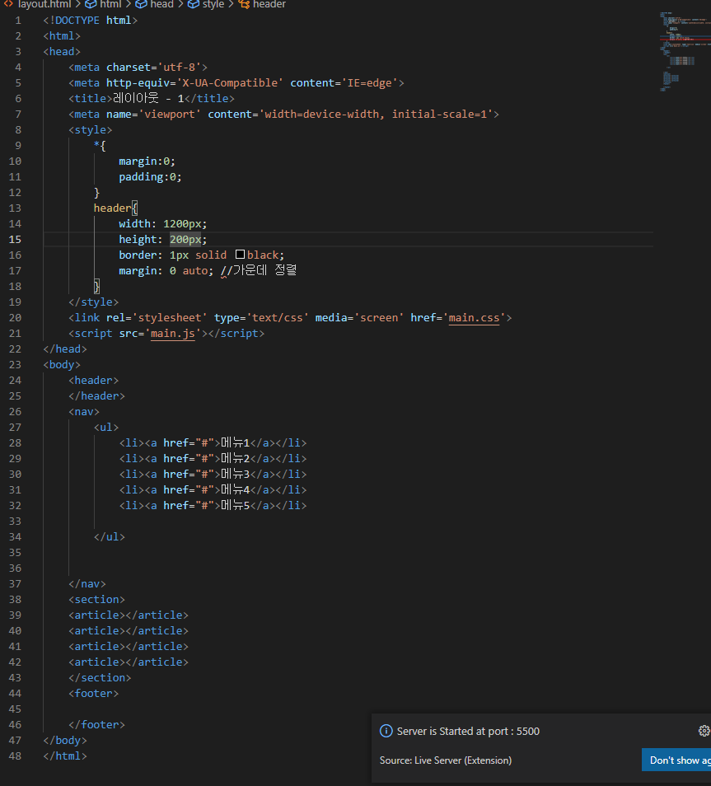

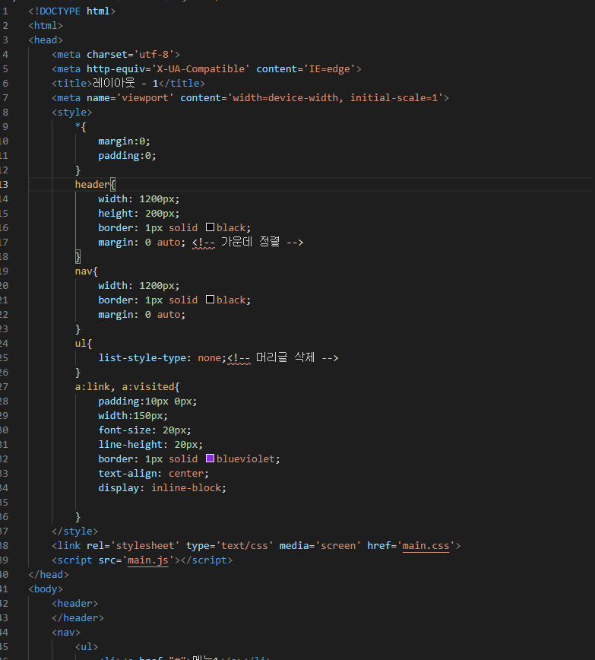



inline 을 사용할 경우에는 엔터를 공백으로 인식한다.

Sheet3
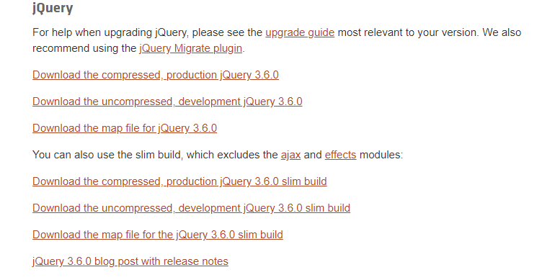

ctrl+d | 그행복사
ctrl+delete | 그단어 삭제

api
제이슨
요즘에는 많이 제이슨으로 사용하고 일부 과거는 xml로 보낸다

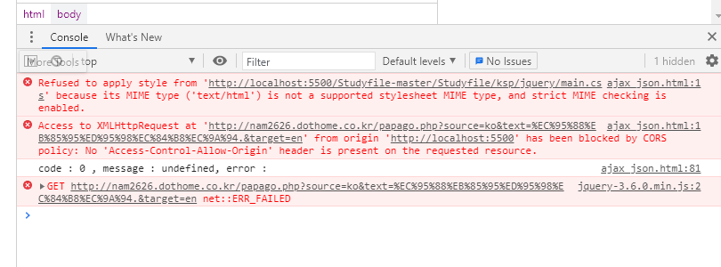

다른 서버에서 정보를 가져올 떄에는 보안정책상 막아버린다.
서버에서 다른 도메인을 가져올 수 있도록 설정을 따로 해줘야 한다.
ajax를 통해서 가져올때에는 통과 할 수 있도록 설정을 해줘야 한다.

status_code:200<br>{"message":{"@type":"response","@service":"naverservice.nmt.proxy","@version":"1.0.0","result":{"srcLangType":"ko","tarLangType":"en","translatedText":"Hello","engineType":"PRETRANS","pivot":null}}}

status_code:200 |  | 정상적으로 데이터를 주고 받았다는 코드
status_code:404 |  | 페이지 오류

@type:"response" |  | 앞은 키값 뒤는 데이터

message 안에 result 안에 translatedText의 데이터를 가지고 온다.

